关系图
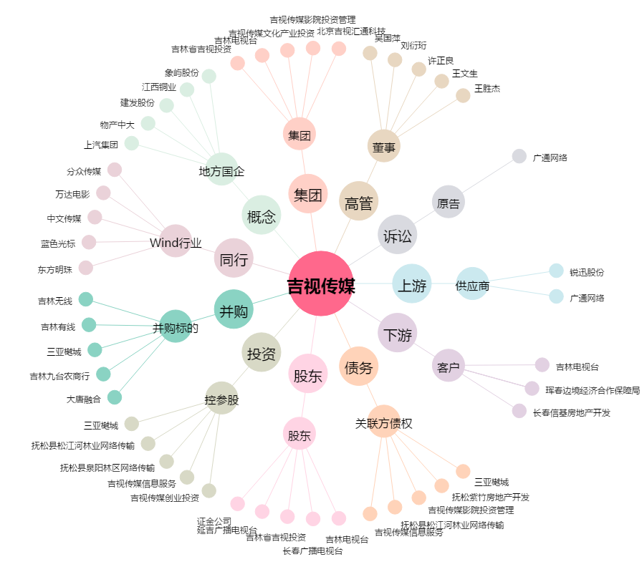
吉视传媒[601929.SH] - 关系概览图

